상품제안서
ST-3513 양면 사각콤팩트 자석손거울 | 상품코드: F16596

 |  |  |  |  |  |  | 02-412-0044 | www.easy1.co.kr
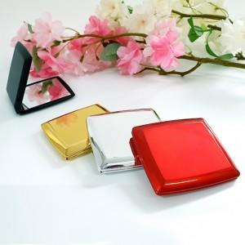

【상세/제작정보】 | 실크1도인쇄 200개이상 무료 200개이하 1도 2만원추가 100개이하 1도 3만원추가 풀컬러디지털인쇄 개당400원추가(골드,실버불가) 배송비 3000원(vat별도)

【인쇄/포장옵션】 | 실크 / 개별무지종이케이스

【공급단가】 | 수량 | 200~ | 500~ | 1,000~ | 3,000~ | 5,000~
*VAT별도 | 블랙 | 2,250원 | 2,210원 | 2,160원 | 2,100원 | 2,070원
 | 레드 | 2,250원 | 2,210원 | 2,160원 | 2,100원 | 2,070원
 | 실버 | 2,250원 | 2,210원 | 2,160원 | 2,100원 | 2,070원
 | 골드 | 2,250원 | 2,210원 | 2,160원 | 2,100원 | 2,070원

【상품 URL】 | https://dev.easy1.co.kr:443/src/goods_detail.php?gdno=16596

